Задание 12
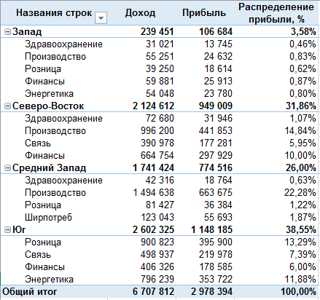
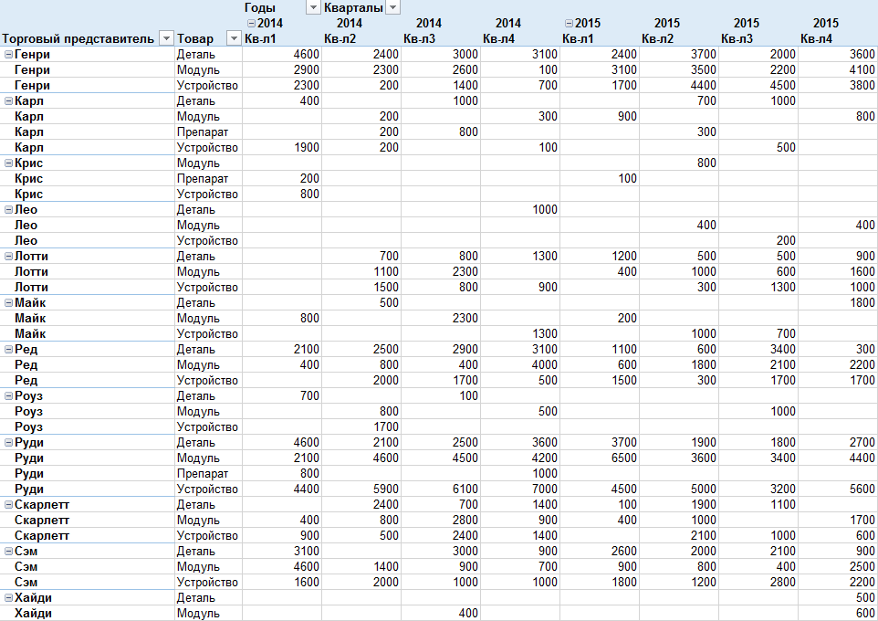
Задание: | Сделайте 2 сводные таблицы на основе данных с Листа "Данные" по предоставленным образцам

Задание 15
